Fiche projet
 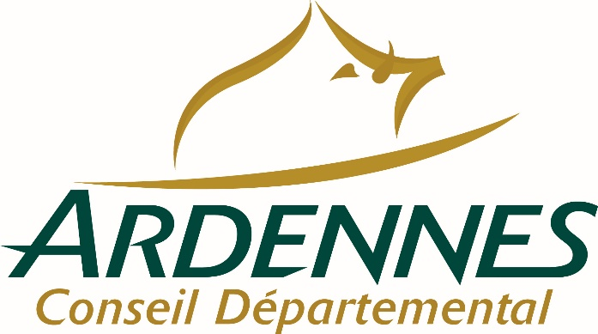   
Appel à projets 2023-2024
Projet Artistique Globalisé ou Résidence Artistique et Culturelle de Territoire
PORTEUR DE PROJET
Porteur du projet (signataire de la convention de prestation avec le CD08)
Coordonnées
Raison sociale
Statut juridique
Nom & fonction du représentant légal
PROJET
Titre du projet
Description
Format choisi | □ Projet artistique globalisé 8 à 12h par classe - minimum deux classes | □ Résidence d'artiste (médiation) 100 à 120h pour un ensemble de classes
Domaines artistiques & culturels | □ Architecture
 | □ Arts numériques
 | □ Arts visuels, arts plastiques et arts appliqués
 | □ Cinéma, Audiovisuel
 | □ Danse
 | □ Musique
 | □ Patrimoine, Archéologie
 | □ Théâtre, expression dramatique, marionnettes
 | □ Univers du livre, de la lecture et des écritures
OBJECTIFS EAC Voir référentiel de compétences EAC en feuille 2
1. Rencontrer
2. Pratiquer
3. Connaitre
Déroulement du projet
Période souhaitée entre septembre 2023 et juin 2024
Etapes prévisionnelles du projet Le déroulé du projet sera définitivemnet établi à la suite de la réunion de démarrage avec les enseignants

Restitutions possibles
Réunions préparatoires
Intervenants Toute intervention principale ou complémentaire au projet
Structure culturelle associée
Artistes / Compagnie / Collectif
Autres partenaires
Territoire ardennais envisagé
Communes / Intercommunalité
Publics scolaires envisagés
Etablissements scolaires | □ Maternelle □ Primaire □ Collège □ Lycée
Niveau des élèves
Nombre de classe
Programmation hors temps scolaires envisagée La coordinatrice du CTEAC08 pourra vous mettre en relation avec les interlocuteurs du territoire
Actions : Expositions, Spectacles, Rencontres… | Publics : crèches, ALSH, EHPA, tout-public...

Budget A définir avec la coordinatrice du CTEAC et la DSDEN PAG 8 à 12h par classe - Résidence d'artiste 100 à 120h pour un ensemble de classes
Dépenses | Interventions de professionnels (50€ / heure)
 | Sorties / Billeterie
 | Frais de déplacement et/ou logement
 | Frais de fonctionnement : matériel, fournitures…
 | Autres dépenses (précisez)
 | Total | - €
Recettes Les recettes permettront de faire apparaître les co-financeurs sollicités en fonction de la spécificité des projets | Etablissement scolaire
 | DSDEN08
 | DAAC - Délégation Académique à l'Education Artistique et à l'Action Culturelle
 | Subvention par une collectivité
 | Subvention par la DRAC
 | Structure culturelle (valorisation ou aide directe)
 | Autres recettes (précisez)
 | Total | - €

